Hárok1
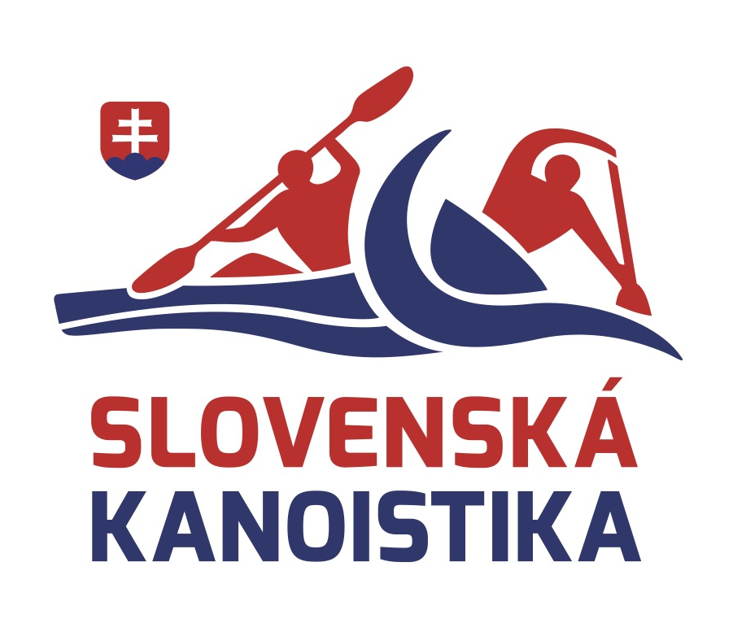 |  | PRIHLASOVACÍ FORMULÁR 2026 ICF WORLD RANKING RACE
 | MENO: | Meno a Priezvisko | KLUB: | Názov klubu |  |  |  |  |  | VERZIA: |  | 1

DEADLINE ENTRY | DÁTUM | NÁZOV | MIESTO | ŠTÁT | CSL | KX | K1 M | K1 Ž | C1 M | C1 Ž | KX M | KX Ž
2025-12-31 | 01/17/2026–01/18/2026 | 2026 ICF CANOE SLALOM WORLD RANKING - NEW ZEALAND OPEN | MANGAHAO, NZ | Nový Zéland | Áno | Nie | FALSE | FALSE | FALSE | FALSE | FALSE | FALSE
2026-01-14 | 01/24/2026–01/25/2026 | 2026 ICF CANOE SLALOM WORLD RANKING - UNDERBERG | UNDERBERG | Južná Afrika | Áno | Áno | FALSE | FALSE | FALSE | FALSE | FALSE | FALSE
2026-02-04 | 02/06/2026–02/08/2026 | 2026 ICF CANOE SLALOM WORLD RANKING - RIO OPEN | RIO DE JANEIRO | Brazília | Áno | Áno | FALSE | FALSE | FALSE | FALSE | FALSE | FALSE
N/A | 02/08/2026–02/08/2026 | 2026 ICF CANOE SLALOM WORLD RANKING - RUN SLALOM | SAINT SUZANNE (LA REUNION) | Francúzsko | Áno | Áno | FALSE | FALSE | FALSE | FALSE | FALSE | FALSE
2026-02-03 | 02/13/2026–02/15/2026 | 2026 ICF CANOE SLALOM WORLD RANKING - PENRITH OPEN | PENRITH - SYDNEY | Austrália | Áno | Áno | FALSE | FALSE | FALSE | FALSE | FALSE | FALSE
2026-02-10 | 02/20/2026–02/22/2026 | 2026 ICF CANOE SLALOM WORLD RANKING - AUSTRALIAN OPEN | PENRITH - SYDNEY | Austrália | Áno | Áno | FALSE | FALSE | FALSE | FALSE | FALSE | FALSE
2026-02-23 | 03/02/2026–03/04/2026 | 2026 ICF CANOE SLALOM WORLD RANKING - THAILAND OPEN | PATTAYA-RAYONG | Thajsko | Áno | Áno | FALSE | FALSE | FALSE | FALSE | FALSE | FALSE
N/A | 03/07/2026–03/08/2026 | 2026 ICF CANOE SLALOM WORLD RANKING - COPA PIRINEUS | LA SEU D'URGELL, LLEIDA | Španielsko | Áno | Áno | FALSE | FALSE | FALSE | FALSE | FALSE | FALSE
2026-02-27 | 03/13/2026–03/15/2026 | 2026 ICF CANOE SLALOM WORLD RANKING - MONTGOMERY | MONTGOMERY WHITEWATER | USA | Áno | Áno | FALSE | FALSE | FALSE | FALSE | FALSE | FALSE
N/A | 03/14/2026–03/15/2026 | 2026 ICF CANOE SLALOM WORLD RANKING - PAU | PAU | Francúzsko | Áno | Áno | FALSE | FALSE | FALSE | FALSE | FALSE | FALSE
2026-03-13 | 03/27/2026–03/29/2026 | 2026 ICF CANOE SLALOM WORLD RANKING - OKLAHOMA CITY | RIVERSPORT OKC | USA | Áno | Áno | FALSE | FALSE | FALSE | FALSE | FALSE | FALSE
2026-03-18 | 03/28/2026–03/29/2026 | 2026 ICF CANOE SLALOM WORLD RANKING - SOLKAN | SOLKAN | Slovinsko | Áno | Áno | FALSE | FALSE | FALSE | FALSE | FALSE | FALSE
2026-03-27 | 04/10/2026–04/12/2026 | 2026 ICF CANOE SLALOM WORLD RANKING - MARKKLEEBERG | KANUPARK MARKKLEEBERG | Nemecko | Áno | Áno | FALSE | FALSE | FALSE | FALSE | FALSE | FALSE
2026-03-31 | 04/10/2026–04/12/2026 | 2026 ICF CANOE SLALOM WORLD RANKING - TOYOTA OPEN | TOYOTA CITY | Japonsko | Áno | ? | FALSE | FALSE | FALSE | FALSE | FALSE | FALSE
N/A | 05/02/2026–05/03/2026 | 2026 ICF CANOE SLALOM WORLD RANKING - 78TH TATRA INTERNATIONAL | LIPTOVSKÝ MIKULÁŠ | Slovensko | Áno | Áno | FALSE | FALSE | FALSE | FALSE | FALSE | FALSE
2026-03-22 | 05/03/2026–05/03/2026 | 2026 ICF CANOE SLALOM WORLD RANKING - IVREA | IVREA | Taliansko | Áno | Áno | FALSE | FALSE | FALSE | FALSE | FALSE | FALSE
N/A | 05/09/2026–05/10/2026 | 2026 ICF CANOE SLALOM WORLD RANKING - BASEL HUNINGUE | HUNINGUE | Švajčiarsko | Áno | Áno | FALSE | FALSE | FALSE | FALSE | FALSE | FALSE
2026-04-29 | 05/09/2026–05/10/2026 | 2026 ICF CANOE SLALOM WORLD RANKING - I FEEL SLOVENIA - TACEN | TACEN | Slovinsko | Áno | Áno | FALSE | FALSE | FALSE | FALSE | FALSE | FALSE
2026-04-20 | 05/16/2026–05/17/2026 | 2026 ICF CANOE SLALOM WORLD RANKING - KRAKOW, 5TH MEMORIAL OF STEFAN KAPLANIAK | KRAKOW | Poľsko | Áno | Áno | FALSE | FALSE | FALSE | FALSE | FALSE | FALSE
N/A | 08/01/2026–08/01/2026 | 2026 ICF CANOE SLALOM WORLD RANKING - GRAND PRIX BRATISLAVA | BRATISLAVA - ČUNOVO | Slovensko | Áno | ? | FALSE | FALSE | FALSE | FALSE | FALSE | FALSE
2026-07-21 | 08/14/2026–08/16/2026 | 2026 ICF CANOE SLALOM WORLD RANKING - PRAGUE | PRAGUE | Česko | Áno | Áno | FALSE | FALSE | FALSE | FALSE | FALSE | FALSE
N/A | 08/29/2026–09/04/2026 | 2026 ICF CANOE SLALOM WORLD RANKING - CESSON-SEVIGNÉ | CESSON-SEVIGNÉ | Francúzsko | Áno | Áno | FALSE | FALSE | FALSE | FALSE | FALSE | FALSE
N/A | 10/03/2026–10/04/2026 | 2026 ICF CANOE SLALOM WORLD RANKING 1 - LEE VALLEY | LEE VALLEY WWC | Anglicko | Áno | Áno | FALSE | FALSE | FALSE | FALSE | FALSE | FALSE
 | 10/03/2026–10/04/2026 | 2026 ICF CANOE SLALOM WORLD RANKING 2 - LEE VALLEY | LEE VALLEY WWC | Anglicko | Áno | Áno | FALSE | FALSE | FALSE | FALSE | FALSE | FALSE

Prihlásením sa na pretek ICF prejavujete súhlas s dokumentom "ICF Vyhlásenie o vzdaní sa zodpovednosti pre účasť na podujatiach ICF" - odkaz: https://www.canoeicf.com/sites/default/files/icf_waiver.pdf

Vyplnil:
Dátum:

E-mail - tréner:
E-mail - športovec:

